OB_Nam
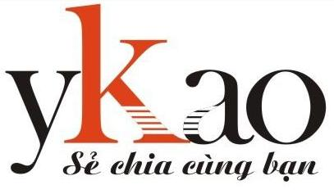
 |  |  |  | NHẬP CODE |  |  | KẾT QUẢ NĂM TRƯỚC | 2025
 |  |  |  |  |  |  | Siêu âm ổ bụng | Không có
PHIẾU SIÊU ÂM Ổ BỤNG NAM
Họ và tên: | Không có | Ngày sinh: | Không có | BÁC SỸ | test
Phòng/ BP: | Không có | Giới tính: | Không có | ĐIỀU ĐƯỠNG | test
Mã NV: | Không có | Code XN: | Không có | NGÀY KHÁM | 2026-03-07 | Không tự ý sửa tay, chèn, xóa dòng hay thêm cột
Địa chỉ: | Không có |  |  | CODE MÁY TÍNH | test
Chỉ định: | SIÊU ÂM Ổ BỤNG |  |  | ĐƯỜNG DẪN FILE | D:\Downloads\

KẾT QUẢ
Gan: | Kích thước bình thường, nhu mô gan đều, không có khối u bất thường. Đường mật trong và ngoài gan không giãn, không có sỏi. Tĩnh mạch cửa không giãn. Ống mật chủ không giãn, không có sỏi.
Túi mật: | Kích thước không to, thành mỏng, dịch trong, không có sỏi, không có polyp.
Tụy: | Kích thước bình thường, nhu mô đều, ống Wirsung không giãn, không có sỏi, không có dịch quanh tụy.
Lách: | Kích thước bình thường, nhu mô đều. Tĩnh mạch lách không giãn.
Thận phải: | Kích thước bình thường, nhu mô đều, ranh giới tủy vỏ rõ, đài bể thận không giãn, không có sỏi. Niệu quản không giãn, không có sỏi.
Thận trái: | Kích thước bình thường, nhu mô đều, ranh giới tủy vỏ rõ, đài bể thận không giãn, không có sỏi. Niệu quản không giãn, không có sỏi.
Bàng quang: | Thành mỏng, nước tiểu trong, không có sỏi.
Tiền liệt tuyến: | Kích thước bình thường, nhu mô đều, không có khối khu trú.
Thăm do khác: | Ổ bụng không có dịch.
Kết luận: | Hình ảnh siêu âm ổ bụng hiện tại bình thường
 |  | Ngày 7 tháng 3 năm 2026
 | Điều dưỡng | Bác sĩ siêu âm

 | test | test

